P4C3-Answer_Key_Explanations
Answer key for the "Perfect Your Excel Skills" training exercise, Part 4, Chapter 3

 | Pivot table calculated field

 | Step 1 | "P4C3-Pivot" tab, select a cell from the pivot table
 | Step 2 | The aim here is to add a calculated field, based on sales.
 |  | "PivotTable Analyze" tab => Fields, Items and Sets => Calculated Field...
 | Step 3 | Populate the new "Sales by Country" field as shown below:
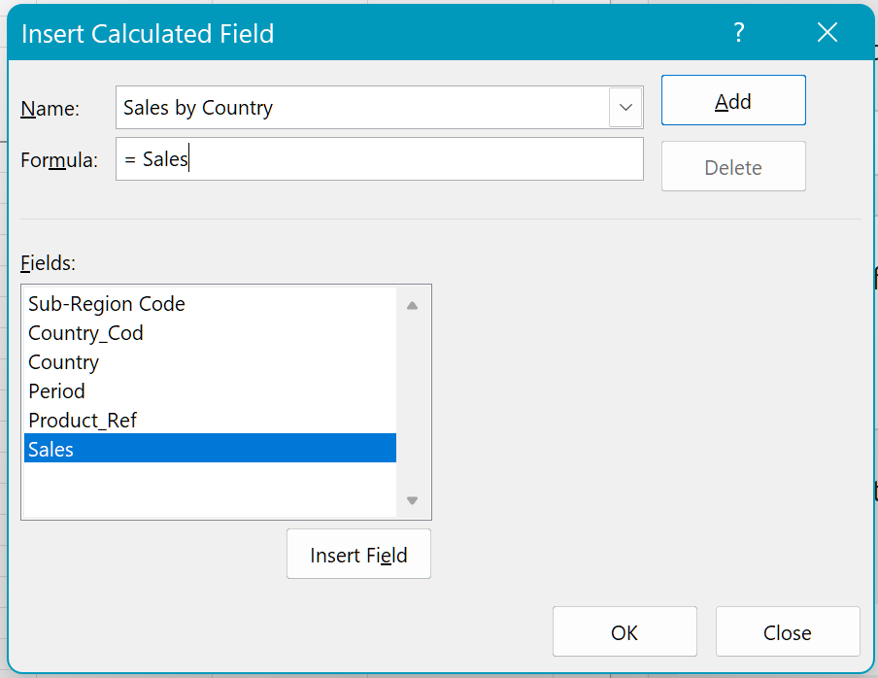

 | Step 4 | Click OK and the field is added to the pivot table. This means that the pivot table has two of the same field.
 | Step 5 | Open the context menu for the second column, then "Value Field Settings..."
 | Step 6 | Change the field name to "Share of Sales by Country", and in the "Show Values As" tab select "% of Column Total":
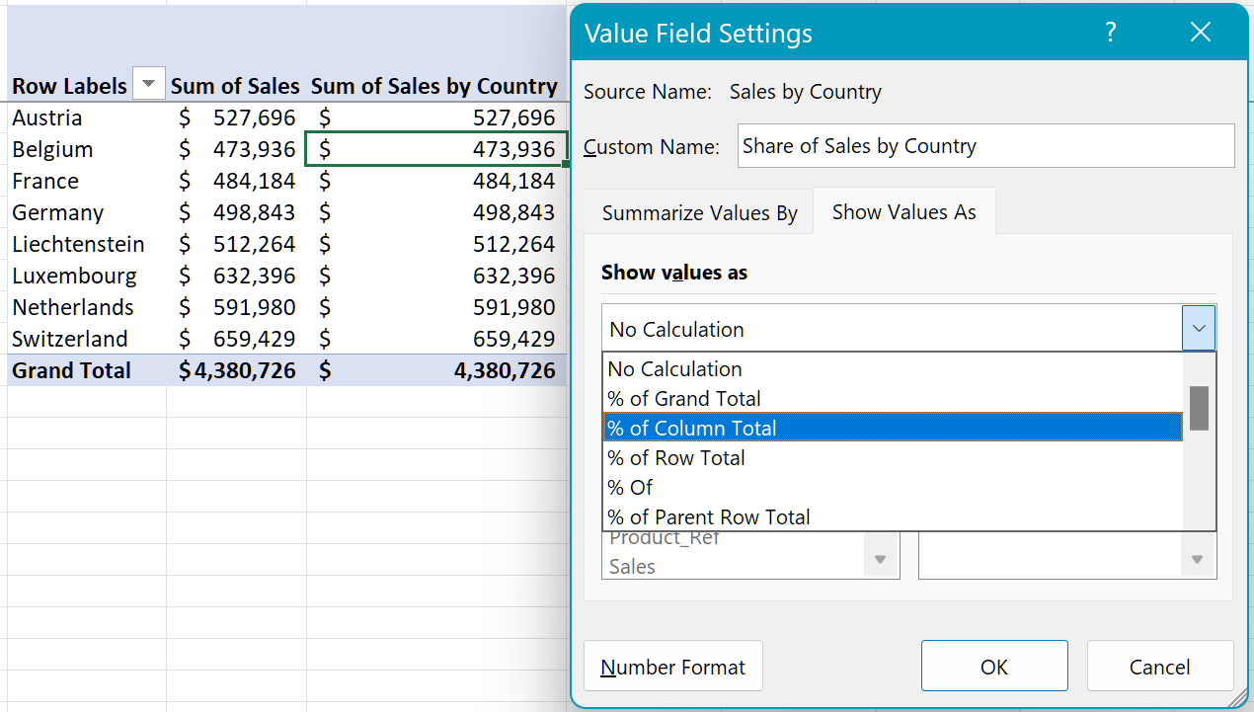

 | Step 7 | Click OK, and column will now display the result!

